Wykres
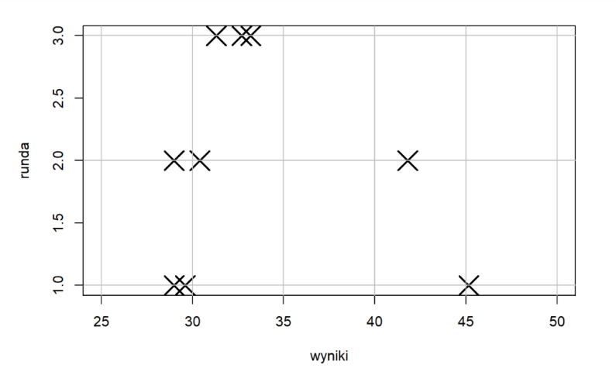
 | Ekspert 1 | Ekspert 2 | Ekspert 3
Runda 1 | 29 | 45.15 | 29.6
Runda 2 | 30.4 | 41.8 | 29
Runda 3 | 33.2 | 32.7 | 31.3

